Sheet2
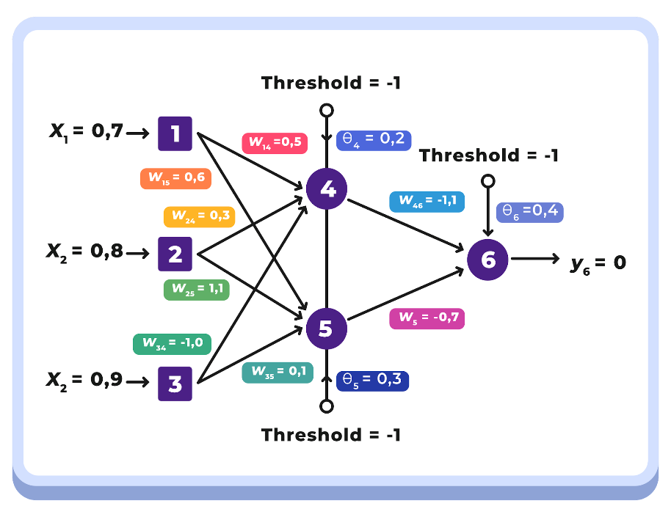

Initial Value
x1 | x2 | x3 | α | T | Yd,6
0.7 | 0.8 | 0.9 | 0.1 | -1.0 | 0.0

Initial Random
W14 | W15 | W24 | W25 | W34 | W35 | W46 | W56 | θ4 | θ5 | θ6
0.5 | 0.6 | 0.3 | 1.1 | -1.0 | 0.1 | -1.1 | -0.7 | 0.2 | 0.3 | 0.4

Forward Pass
Langkah 1: Menghitung output Neuron 4 (y4), Neuron 5 (y5), Neuron 6 (y6), dan Error menggunakan sigmoid function

Y4 | Y5 | Y6 | e
0.38 | 0.75 | 0.21 | -0.21

e (euler number) |  |  |  |  | 2.7183 | output
y4 | y4 = 1/(1+e^-(x1 * w1,4 + x2 * w2,4 + x3 * w3,4 + Tθ4)) |  |  |  | -0.5100 | 0.3752 | 0.37519352553
y5 | y5 = 1/(1+e^-(x1 * w1,5 + x2 * w2,5 + x3 * w3,5 + Tθ5)) |  |  |  | 1.0900 | 0.7484 | 0.74838172161
y6 | y6 = 1/(1+e^-(y4* w4,6 + y5 * w5,6 + Tθ6)) |  |  |  | -1.3366 | 0.2081 | 0.20807302521
e | e = yd,6 - y6 |  |  |  |  | -0.2081

Backward Pass
Langkah 2: Hitung error gradient untuk Neuron 6 di Output Layer dan weight corrections

δ6 | ∇46 | ∇56 | ∇θ6
-0.0343 | -0.0013 | -0.0026 | -0.0014

δ6 | δ6 = y6 * (1-y6) * e |  | -0.0343
∇w4,6 | ∇w4,6 = α * y4 * δ6 |  | -0.0013
∇w5,6 | ∇w5,6 = α * y5 * δ6 |  | -0.0026
∇θ6 | ∇θ6 = α * θ6 * δ6 |  | -0.0014

Langkah 3: Hitung error gradients untuk Neuron 4 dan Neuron 5 di Middle Layer/Hidden Layer

δ4 | δ5
0.0088 | 0.0045

δ4 | δ4 = y4 * (1-y4) * δ6 * w4,6 |  | 0.0088
δ5 | δ5 = y5 * (1-y5) * δ6 * w5,6 |  | 0.0045

Langkah 4: Hitung weight corrections

∇w14 | ∇w24 | ∇w34 | ∇θ4 | ∇w15 | ∇w25 | ∇w35 | ∇θ5
0.0006 | 0.0007 | 0.0008 | 0.0002 | 0.0003 | 0.0004 | 0.0004 | 0.0001

∇w1,4 | ∇w1,4 = α * x1 * δ4 |  | 0.0006
∇w2,4 | ∇w2,4 = α * x2 * δ4 |  | 0.0007
∇w3,4 | ∇w3,4 = α * x3 * δ4 |  | 0.0008
∇θ4 | ∇θ4 = α * θ4 * δ4 |  | 0.0002
∇w1,5 | ∇w1,5 = α * x1 * δ5 |  | 0.0003
∇w2,5 | ∇w2,5 = α * x2 * δ5 |  | 0.0004
∇w3,5 | ∇w3,5 = α * x3 * δ5 |  | 0.0004
∇θ5 | ∇θ5 = α * θ5 * δ5 |  | 0.0001

Langkah 5: Hitung semua weights dan theta pada arsitektur yang telah diperbarui

w14 | w15 | w24 | w25 | w34 | w35 | θ4 | θ5 | θ6
0.50 | 0.60 | 0.30 | 1.10 | -1.00 | 0.10 | 0.20 | 0.30 | 0.40

w1,4' | w1,4' = w1,4 + ∇w1,4 |  | 0.5006
w1,5' | w1,5' = w1,5 + ∇w1,5 |  | 0.6003
w2,4' | w2,4' = w2,4 + ∇w2,4 |  | 0.3007
w2,5' | w2,5' = w2,5 + ∇w2,5 |  | 1.1004
w3,4' | w3,4' = w3,4 + ∇w3,4 |  | -0.9992
w3,5' | w3,5' = w3,5 + ∇w3,5 |  | 0.1004
w4,6' | w4,6' = w4,6 + ∇w4,6 |  | -0.0013
w5,6' | w5,6' = w5,6 + ∇w5,6 |  | -0.7026
θ4' | θ4' = θ4 + ∇θ4 |  | 0.2002
θ5' | θ5' = θ5 + ∇θ5 |  | 0.3001
θ6' | θ6' = θ6 + ∇θ6 |  | 0.3986

